DEMO
 | 总体销 | 售概况 |  |  | 大类 | 销售 |  |  | 时段 | 销售 |  |  | 销售 | 结构

促销 | 12345
折价 | 900
销售日期 |  | 查询 |  | 开始时间 |  | 结束时间 |  | 销售日期 |  | 查询 |  | 销售日期 |  | 查询
 |  |  |  |  |  | 查询
 | 今日 | 昨日
净销售金额 |  |  |  | 大类编码 | 大类名称 | 销售金额 |  | 时段 | 销售金额 | 客流 | 客单
 |  |  |  | 12 | xx | 1234 |  | 12 | 1234 | 3 | 411.33333333
退货金额 |  |  |  | 13 | zz | 4321 |  | 13 | 4321 | 4 | 1080.25
 |  |  |  | 14 | cc | 555 |  | 14 | 555 | 5 | 111
销售品目数 |  |  |  | 15 | dd | 666.33 |  | 15 | 666.33 | 6 | 111.055

平均客单价

平均客条目数

交易笔数
 |  | 短信生成

 | 门店 | 周转 |  |  | 昨日销售 | 达成 |  |  | 昨日销售 | 达成 |  |  | 日交易事 | 务汇总
库存期间 |  |  | （选择） |  | 日 | 月 |  |  | 日 | 月
 |  | 查询 |  | 大类 | 昨日销售 | 昨日目标 | 达成率 | 大类 | 月至今 | 月目标 | 月达成率 | 日期 |  | 查询
大类 | 日均库存 | 日均销售 | 周转天数
 |  |  |  |  |  |  |  |  |  |  |  |  | 交易类型 | 金额
 |  |  |  |  |  |  |  |  |  |  |  |  | 直送入库
 |  |  |  |  |  |  |  |  |  |  |  |  | 配送入库
 |  |  |  |  |  |  |  |  |  |  |  |  | 店间调拨
 |  |  |  |  |  |  |  |  |  |  |  |  | 库存调整
 |  |  |  |  |  |  |  |  |  |  |  |  | 返厂
 |  |  |  |  |  |  |  |  |  |  |  |  | 返仓
 |  |  |  |  |  |  |  |  |  |  |  |  |  | 短信生成

MAIN
一 | 背景
 | 在数字化零售和全渠道零售的背景下，其他公司各种移动化的应用正对传统的线下零售行业造成巨大的冲击，诸如内部的移动管理、信息的快速获取及传递、顾客的便捷购买体验等等

二 | 本次行动方向
 | l运营和管理精细化
 | l 计划和优化系统
 | l 内部管理移动化
 | l 数据可视化,精准化
 | l 营销数字化/闭环化
 | l 门店运维轻量化

三 | 分析
 | 以上的各个目的中，不可或缺的一块就是需要实现快速的信息获取及传递，也就是移动数据查询及数据推送，因此考虑使用移动端作为载体，基于微信、APP、WEB等方式来开发应用以支持各种数据的查询

四 | 使用人员定位
 | 业态总监，区总，店总，IT

五 | 框架
 | 基于不同人员的职能及需求，开放不同的模块进行查询或推送
 | 数据一级分类 | 数据二级分类 | 数据内容 | 查看人员
 | A.业务数据 | 1.门店级数据 | I、门店截止时段当日销售，分大类、时段 II、门店截止时段当日销售的客单、客流、销售品目数 III、门店昨日销售达成及同比 IV、单个商品查询（档案、销售、库存） V、门店交易汇总 VI、门店大类周转及汇总 VII、门店当前大类库存金额 | 总监、区总、店总
 |  | 2.区域级数据 | I、区域内截止时段当日销售，分部门及门店 II、区域昨日销售达成及同比 III、区域部门周转及汇总 IV、昨日区域库存金额，分门店、分大类 | 总监、区总
 |  | 3.业态级数据 | I、全司截止时段当日销售，分部门及区域 II、全司昨日销售达成及同比 III、业态部门周转及汇总 | 总监
 | B.IT数据 | 应用、服务 | 运行状态 | IT运维
 |  | 数据库 | 死锁，资源监控
 |  | 服务器 | 网络状态，资源
 |  | 其他硬件
 |  | 异常数据 | 业务异常数据

六 | 数据获取方式
 | 1.查询界面查询
 | 2.定时推送
 | 3.接收指令推送

七 | 数据展现方式
 | 1.公告板
 | 2.字符串
 | 3.表格
 | 4.图表

八 | 权限体系

九 | UI及操作
 | 1.登陆界面
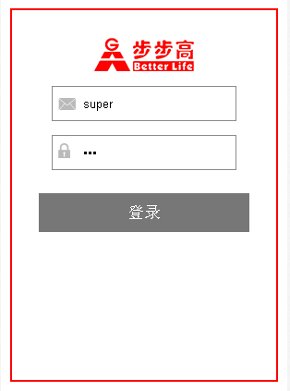

 | A.来自WEB端的用户需要输入用户名和密码点击登陆 B.来自微信端的用户绑定微信账号和用户名密码自动登陆 C.登陆会在后台记录日志

此处为框架，常显
 | 2.主界面
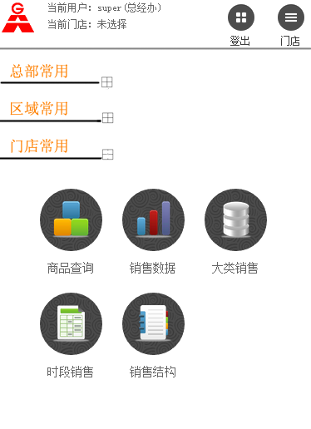

 | 有三个展开标签，点击对应标签展示对应模块，可全部展开，默认展开门店常用
 | tips：当前模块较少，此种分类方式较易操作，若以后模块增多，建议增加一个自定义常用模块功能，用户可自行选择哪些模块展示在首页

 | 3.子模块范例
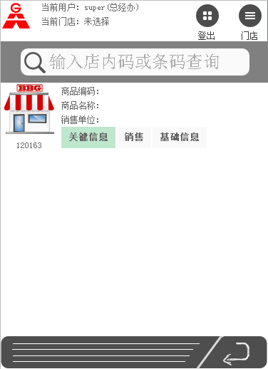

 |  | TIPS:在门店模块内切换门店则更换连接刷新数据

数据源
 | 1.通过应用服务器连接降龙查询实时数据
 | 2.历史数据及计划性数据定时从RA/RMS抽取到应用数据库
 | 3.门店级的实时和历史结合时需要通过UI结合两个降龙及应用数据进行展现
 | 4.ZB数据库上有误差1小时内的当日实时销售

